Vendor Cost
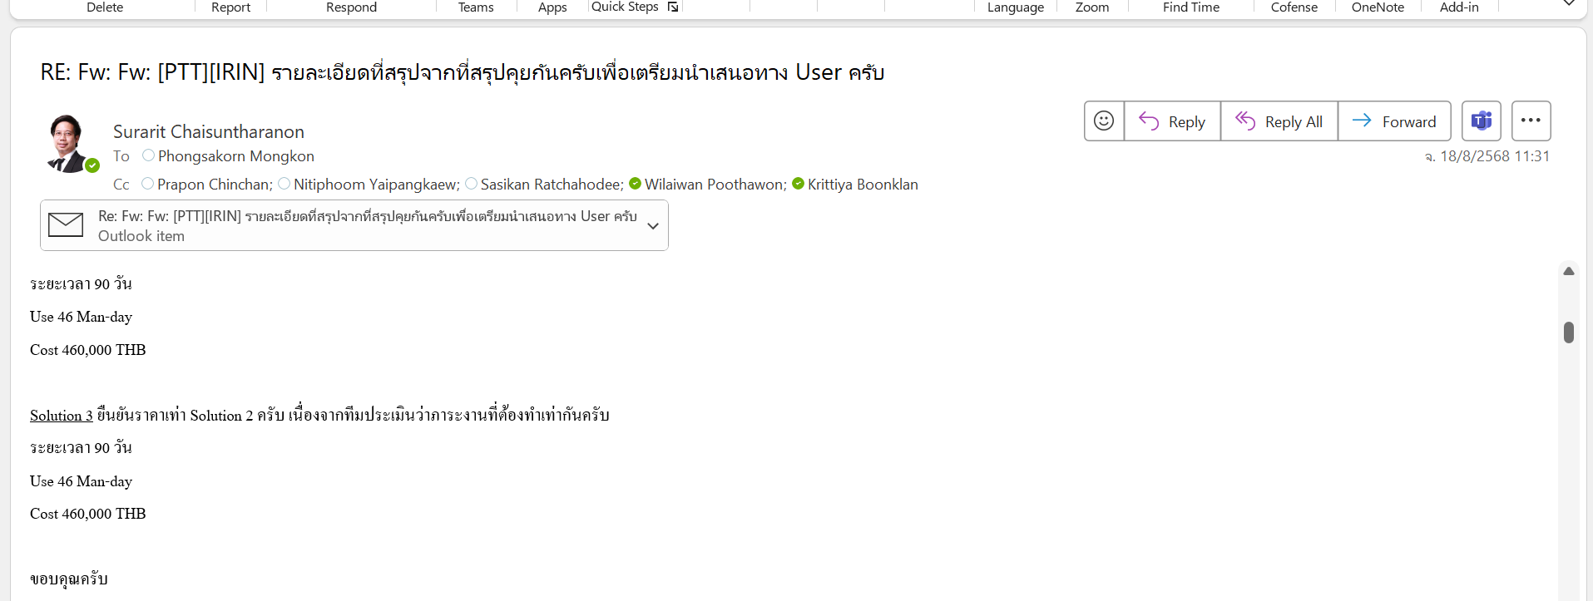
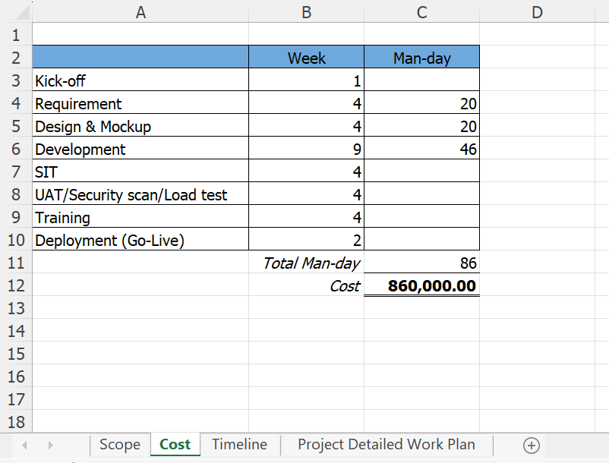
โครงการ ENH-PTT-EIR
Vendor : Look social

Order | Description | Cost
1 | ค่าปรับปรุงระบบงานระบบ EIR ส่วน Web | ฿860,000.00
2 | ค่าปรับปรุงระบบงานระบบ EIR ส่วนการสร้าง view ใหม่ จำนวน 12 view เพื่อส่งให้ POWER BI | ฿460,000.00

 | Total | ฿1,320,000.00
 | Discount
 | Grand Total | ฿1,320,000.00
 | ราคานี้ยังไม่รวม Vat 7%

 | 1. ชำระงวดแรก | 100% | 460000.00 | ตามมูลค่าของโครงการเมื่อส่งมอบเอกสาร Sign-Off Requirement & Design
 | 2. ชำระงวดที่สอง |  | 0.00 | ตามมูลค่าของโครงการเมื่อส่งมอบเอกสาร Sign-Off Go live
 | 3. ชำระงวดที่สาม |  | 0.00

Scope
No | Scope
1 | กรณี Notification M1, PM01 ที่แจ้งซ่อมโดย Inspection (ประเภทงานแจ้งซ่อมในระบบ EIR)
 | 1.1 SAP เพิ่มเส้น API ส่ง RAM Matrix จาก SAP ให้ EIR เพื่อที่จะได้มี RAM Matrix ที่เดียว หากมีการเปลี่ยนแปลงก็จะไม่ต้องแก้ไข 2 ที่
 | 1.2 SAP ต้องแก้ไขเพิ่มการส่งข้อมูล new field (Prioritization) , Change user status และเพิ่ม long text ใน Notification
 | 1.3 SAP เพิ่มเส้นแก้ไข Notification เพื่อรองรับการตรวจงานของ Inspection ในกรณีมีการ Rework ต้องแก้ไขเพื่อ update เส้น Notification เป็น MTCO, INPR REWK
 | 1.4 EIR ต้องเพิ่มการดึงข้อมูลจาก SAP เพื่อดึงข้อมูล RAM Matrix มาแสดงในระบบ เพื่อรองรับการประเมินในระบบ EIR
 | 1.5 EIR ต้องเพิ่มการส่งข้อมูล Priorities และการประเมิน RAM เพื่อ Update Notification และสามารถส่งข้อมูลไป Create & Release Notification ในระบบ SAP ได้
 | 1.6 EIR ต้องเรียกเส้น Notification เพื่อ update สถานะ Notification กรณีมีการ Rework กลับไปที่ระบบ SAP และสามารถแสดงสถานะของ Work order กรณีมีการเปลี่ยนแปลงจากการ Rework ได้
2 | กรณี Notification M1, PM01 ที่แจ้งซ่อมมาที่ Inspection (ประเภทงาน Service ในระบบ EIR)
 | 2.1 SAP ต้องแก้ไขเพิ่มการส่งข้อมูล new field(prioritization) ใน work order และเพิ่ม long text ใน Notification
 | 2.2 EIR ต้องสามารถ Update ข้อมูล Notification ส่งข้อมูล Priorities และการประเมิน RAM ที่ update จาก inspection กลับไปที่ระบบ SAP เพื่อทำการ create & release work order จากระบบ EIR ไปที่ระบบ SAP ได้
3 | พัฒนาระบบ EIR ให้สามารถใช้งานระบบใน Plant ผ่าน Mobile/Tablet โดยรองรับการ Login ผ่าน Azure PTT AD, Azure B2C AD โดยต้องมีการตรวจสอบข้อมูล Whitelist ของอุปกรณ์บนระบบ CA&A โดยระบบจะต้องทำการ get device id ของ Share Device ที่เป็นอุปกรณ์ Mobile/Tablet ซึ่งเป็นเครื่องส่วนกลางของ ปตท. หากเป็นรายการที่อยู่ใน Whitelist จะต้องทำการเรียก AZURE AD ที่ไม่ require การทำ MFA แบบใช้ DuO/Microsoft Authenticator และเมื่อได้ Access Key หลังการ login ผ่าน จะทำการเรียกเส้น API ของ CA&A เพื่อตรวจสอบ Role ตาม process ของ Application ที่มีอยู่แล้วในระบบ
4 | ไฟล์ Summary report ปรับปรุงให้แสดงรูป Risk Metrix จากข้อมูล Adjust ข้อมูล Class ของอุปกรณ์ หลังจากที่ประเมินเรียบร้อย โดยข้อมูล Adjust นี้จะต้องถูกนำไปแสดงที่ summary report รวมถึง Highlight Class ที่เกิดด้วย
5 | vendor เดินทาง onsite 4 ครั้ง
6 | การดู log ของการ login ระบบ สำหรับการ audit
7 | ดำเนินการสร้าง View ใหม่ 12 view อยู่ที่ IRIN Database และแก้ไข View “Vw_health_current” ให้อยู่ในรูป Structure ใหม่ของ IRIN 1 view เพื่อให้ POWER BI มาใช้ข้อมูล

 | As is
 | ข้อ 1

SAP
EIR
1. User ทำการ Create & Releae Noti ของงานแจ้งซ่อม ที่ระบบ SAP เอง
1. User key เลข Noti งาน แจ้งซ่อมในระบบ EIR เอง

EDP ส่งให้ EIR @5.00-6.00 AM
 | ข้อ 2

SAP
SAP Master
EDP
EIR
ETL
งาน Service
Noti PM01
1. ระบบดึง Noti งาน PM01 (งาน Service)

SAP
2. User key เลข work order งาน service ที่ระบบ SAP
User ทำการ Create & Releae work order จากเลข Noti ของงาน EIR ที่ระบบ SAP เอง

 | As is
 | ข้อ 3,4
EIR

Login
- ไม่รองรับ feature การตรวจสอบ White list ของอุปกรณ์เข้า Plant เพื่อ bypass MFA
Summary report
- ไม่รองรับการแสดงรูป
Risk Metrix จากข้อมูล Adjust ข้อมูล Class ของอุปกรณ์ หลังจากที่ประเมินเรียบร้อย

 | To Be

 | ข้อ 1
SAP
WSO2
EIR
1. ดึงข้อมูล RAM
1. ส่งข้อมูล RAM

2. รองรับ Update Noti เพิ่ม new field
2. Update Noti
Prioritization, User status, Long text
WSO2

3. รองรับการ update สถานะ rework
3. Not สามารถ update สถานะ rework

 | ข้อ 2

EDP ส่งให้ EIR @5.00-6.00 AM

SAP
SAP Master
EDP
EIR
1. ระบบดึง Noti งาน PM01 (งาน Service)
ETL
งาน Service
Noti PM01

SAP
2. User สร้าง Work order จากระบบ โดยส่งข้อมูล RAM ไปที่ระบบ SAP ได้
1. เส้น Update Work order รองรับข้อมูล RAM
WSO2

 | ข้อ 3,4
EIR
Login
- รองรับ feature การตรวจสอบ White list ของอุปกรณ์เข้า Plant เพื่อ bypass MFA
Summary report
- รองรับการแสดงรูป
Risk Metrix จากข้อมูล Adjust ข้อมูล Class ของอุปกรณ์ หลังจากที่ประเมินเรียบร้อย

 | ข้อ 7 เพิ่มการสร้าง view ใน Database เพื่อรองรับ POWER BI

Breakdown
No. | Item | Price Breakdown | % Price Breakdown
1.1 | Project Management | 434,000.00 | 18.75 |  | Group 1 | Group 2 | Group 3 | Total
1.2 | Requirement Gathering | 178,000.00 |  | Bath | 612,000.00 | 2,386,000.00 | 265,500.00 | 3,263,500.00
2 | Business Requirements Task : Analysis & Design, Program coding, Unit test |  | 73.11 | Rate | 19% | 73% | 8%
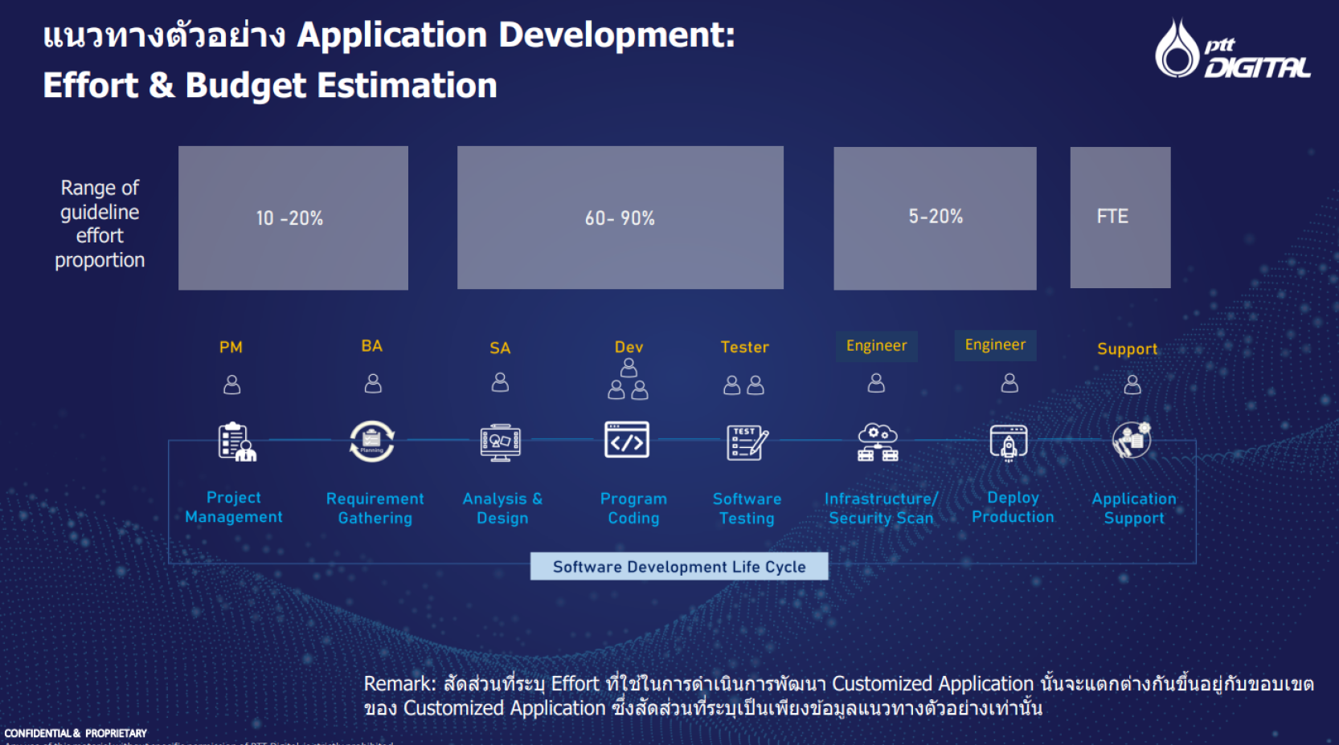
2.1 | พัฒนาส่วนโปรแกรม SAP | 747,500.00
 | 2.1.1 SAP เพิ่มเส้น API ส่ง RAM Matrix จาก SAP ให้ EIR เพื่อที่จะได้มี RAM Matrix ที่เดียว หากมีการเปลี่ยนแปลงก็จะไม่ต้องแก้ไข 2 ที่
 | 2.2.2 SAP ต้องแก้ไขเพิ่มการส่งข้อมูล new field (Prioritization) , Change user status และเพิ่ม long text ใน Notification
 | 2.2.3 SAP เพิ่มเส้นแก้ไข Notification เพื่อรองรับการตรวจงานของ Inspection ในกรณีมีการ Rework ต้องแก้ไขเพื่อ update เส้น Notification เป็น MTCO, INPR REWK
 | 2.2.4 SAP ต้องแก้ไขเพิ่มการส่งข้อมูล new field(prioritization) ใน work order และเพิ่ม long text ใน Notification
2.2 | กรณี Notification M1, PM01 ที่แจ้งซ่อมโดย Inspection (ประเภทงานแจ้งซ่อมในระบบ EIR) | 220,000.00
 | 2.2.1 EIR ต้องเพิ่มการดึงข้อมูลจาก SAP เพื่อดึงข้อมูล RAM Matrix มาแสดงในระบบ เพื่อรองรับการประเมินในระบบ EIR
 | 2.2.2 EIR ต้องเพิ่มการส่งข้อมูล Priorities และการประเมิน RAM เพื่อ Update Notification และสามารถส่งข้อมูลไป Create & Release Notification ในระบบ SAP ได้
 | 2.2.3 EIR ต้องเรียกเส้น Notification เพื่อ update สถานะ Notification กรณีมีการ Rework กลับไปที่ระบบ SAP และสามารถแสดงสถานะของ Work order กรณีมีการเปลี่ยนแปลงจากการ Rework ได้
2.3 | กรณี Notification M1, PM01 ที่แจ้งซ่อมมาที่ Inspection (ประเภทงาน Service ในระบบ EIR) | 220,000.00
 | 2.3.1 EIR ต้องสามารถ Update ข้อมูล Notification ส่งข้อมูล Priorities และการประเมิน RAM ที่ update จาก inspection กลับไปที่ระบบ SAP เพื่อทำการ create & release work order จากระบบ EIR ไปที่ระบบ SAP ได้
2.4 | พัฒนาระบบ EIR ให้สามารถใช้งานระบบใน Plant ผ่าน Mobile/Tablet โดยต้องมีการตรวจสอบข้อมูล Whitelist ของอุปกรณ์ โดยระบบจะต้องทำการ get device id ของ Share Device ที่เป็นอุปกรณ์ Mobile/Tablet ซึ่งเป็นเครื่องส่วนกลางของ ปตท. หากเป็นรายการที่อยู่ใน Whitelist จะต้องทำการเรียก AZURE AD ที่ไม่ require การทำ MFA แบบใช้ Microsoft Authenticator | 176,000.00
2.5 | ไฟล์ Summary report ปรับปรุงให้แสดงรูป Risk Metrix จากข้อมูล Adjust ข้อมูล Class ของอุปกรณ์ หลังจากที่ประเมินเรียบร้อย โดยข้อมูล Adjust นี้จะต้องถูกนำไปแสดงที่ summary report รวมถึง Highlight Class ที่เกิดด้วย | 154,000.00
2.6 | งาน Routine/Serviec หลังตรวจเจอปัญหา AB ก่อนที่จะออก Noti เพื่อแจ้งซ่อม ต้องเพิ่ม Step สำหรับการระบุหน่วยงาน และผู้รับผิดชอบก่อนที่จะ Submit Report ให้ผู้อนุมัติพิจารณาอนุมัติ | 88,000.00
2.7 | พัฒนาหน้าจอสำหรับการดู Log การใช้งานระบบ ว่าใครสร้าง แก้ไข หรือลบอะไรไปบ้าง เนื่องจากปัจจุบันยังต้องเข้าไปดูใน Database เท่านั้น จึงพัฒนาหน้า Interface เพิ่มบน Web เพื่อดู Log การใช้งานระบบของ User Role Super Admin หรือ Role อื่นๆที่เกี่ยวข้อง | 88,000.00
2.8 | ดำเนินการสร้าง View ใหม่ 12 view อยู่ที่ IRIN Database และแก้ไข View “Vw_health_current” ให้อยู่ในรูป Structure ใหม่ของ IRIN 1 view เพื่อให้ POWER BI มาใช้ข้อมูล | 573,500.00
3 | Testing SIT, UAT | 93,500.00
4 | Training, Document | 25,500.00
5 | Infrastructure | 93,500.00 | 8.14
6 | Security Scan | 76,500.00
7 | WSO2 API Team | 70,000.00
8 | Deploy Production | 25,500.00
 | Total | 3,263,500.00 | 100.00

Man-day_SAP(new)
No. | SAP Function Module | Description | Comment | Comment (Suthat) | ABAP (New Estimate) | SAP PI (New Estimate) | WSO2 (New Estimate) | SAP PM (New Estimate) | BASIS (New Estimate) | SAP Master (New Estimate)
1 | Modify ZPIPMI032 | PM Notification | การสร้าง Notification ผ่านทาง EIR การ Release Notification ผ่านทาง EIR | 1. add new fields from ZPMPME050 2. Change user status and add long text in Notification 3. รองรับกระบวนการ SCF/MTCO/REWK | 5 | Jr. 3 | Jr. 0.5 | 8 | 2
2 | Modify ZPIPMI033 | Work Order | การสร้าง/แก้ไข/Release/Close Order ผ่านทาง EIR การ Close Notification ผ่านทาง EIR | 1. add new fields from ZPMPME070 2. Change user status and add long text in Notification 3. รองรับกระบวนการ TECO -> ISCF/MTCO/REWK -> NOCO (BAPI_ALM_NOTIF_CLOSE ซ่อนอยู่ใน ZPIPMI033) | 5 | Jr. 3 | Jr. 0.5 | 8
3 | ZPIPMI034 | Attach URL | การแนบ URL Link ใน Notification ผ่านทาง EIR การแนบ URL Link ใน Order ผ่านทาง EIR | Reuse ได้
4 | n/a | SAP Master | SAP Master - Create user + Grant Read only table PM_FL, PM_EQ, PM_NOTI, PM_ORDER, PM_ORDER_OPERATION, PM_LONGTEXT, PM_CLASS, PM_LOCATION (for ECD, EC2, ECP) | ขอ view ที่ EDP Data lake ผบ ติดต่อคุณยิ้ม ธนาภรณ์ น้อยรักษา (560304) THANAPORN.KL@PTTPLC.COM PTT Digital EDP คุณ สุรฤทธิ์ Surarit Chaisuntharanon surarit.c@pttdigital.com
5 | ZPIPMI045 | PM Time confirmation | การทำ Time confirmation ผ่านทาง EIR (Reuse Pyramid) | สามารถ Reuse ได้ สอบถามหน่วยงาน ผบ ติดต่อคุณยิ้ม ธนาภรณ์ น้อยรักษา (560304) THANAPORN.KL@PTTPLC.COM PTT Digital EDP คุณ สุรฤทธิ์ Surarit Chaisuntharanon surarit.c@pttdigital.com
6 | New ZPIPMIxxx | Get RAM Matrix | Get Constant table ZBC_ROLLOUT_CONS REPID = ZPMPME050 and ZPMPME070 | เส้น API ใหม่ เพื่อส่งข้อมูล SAP Table ไปให้ IRIN (Table ใน IRIN) ส่ง RAM Matrix จาก SAP ให้ EIR เพื่อที่จะได้มี RAM Matrix ที่เดียว หากมีการเปลี่ยนแปลงก็จะไม่ต้องแก้ไข 2 ที่ | 3 | Sr. 5 | Sr. 0.5 Jr. 1.5 | 2 |  |  | 1. RFC Function 2. ต้องการเอา data จาก ZBC_ROLLOUT_CONS ขึ้น EIR | Mode:- 1=GET CONSTANT 2=READ OBJECT 3.=UPDATE OBJECT IT_OBJECT_ID
7 | New ZPIPMIyyy | Get/Update Attachement link | call FM SO_OBJECT_READ SO_OBJECT_UPDATE | เส้น API ใหม่ Call FM SO_OBJECT_READ SO_OBJECT_UPDATE | 4 | Sr. 5 | Sr. 0.5 Jr. 1.5 | 3 |  |  | 3. Mode Read Object 4. Mode Update Object | Mode:- 1=GET CONSTANT 2=READ OBJECT 3.=UPDATE OBJECT IT_OBJECT_ID
8 | Modify ZPMPME050 | RAM Notification | - Verify data before release (created from ZPIPMI032) - Support testing ZPIPMI032, ZPIPMI033 | แก้ไขใน SAP | 2 |  |  | 2
9 | Modify ZPMPME070 | RAM Order | - Fix case Display mode IW23 --> IW33 - Support testing ZPIPMI032, ZPIPMI033 | แก้ไขใน SAP | 2 |  |  | 2
 |  |  |  |  | 21 | 16 | 5 | 25 | 2 | 0

ข้อที่ Highlight สีเขียวมีการลบ Manday ออกเนื่องจากดำเนินการไปแล้วในงาน IRIN#1 ที่ Golive เมื่อ June 2025
 |  | SAP PM Sr. | Suthat Lerdarunwatthana
 |  | ABAP | Duangjai Channum | รวม | 69
 |  | PI Jr. | Supharoek Wutthichaipradit
 |  | WSO2 Jr. | Panuwat Paitakaew
 |  | WSO2 Sr. | Tawit Choedkiatsakul
 |  | Basis Sr. | Kiattisak Banlengchit
 |  | SAP Master Sr. | Chonticha Makkata

